교재 128쪽 예제 4-7
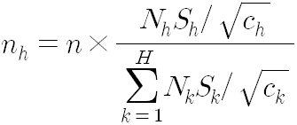
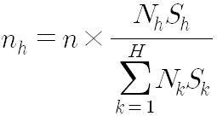
교재 128쪽 예제 4-7, 예제 4-8, 예제 4-9 : 표본배분
* 어느 제조업종의 전국 총 생산량을 추정하기 위한 조사

층 번호 | 규모 | 사업체 수 | 층별 표본표준편차 | 조사비용 | Nh*Sh | Nh*Sh/sqrt(ch) | 비례배분 | 네이만 | 최적
1 | 49인 이하 | 18,000 | 80 | 1 | 1,440,000 | 1,440,000 | 367 | 164 | 198
2 | 50-99인 | 4,000 | 200 | 1 | 800,000 | 800,000 | 82 | 91 | 110
3 | 100-249인 | 2,000 | 600 | 2 | 1,200,000 | 848,528 | 41 | 137 | 117
4 | 250인 이상 | 500 | 1900 | 3 | 950,000 | 548,483 | 10 | 108 | 75
계 |  | 24,500 |  |  | 4,390,000 | 3,637,011 | 500 | 500 | 500

(1) n=500에 대한 비례배분법에 의한 표본배분 결과

(2) 네이만배분법에 의한 표본배분 결과

(3) 최적배분법에 의한 표본배분 결과

